Feuil1
58451 | 58451
58451 | 655
58451 | 58451
58451 | 0
58451 | 644654
58451 | 68451
58451 | 51
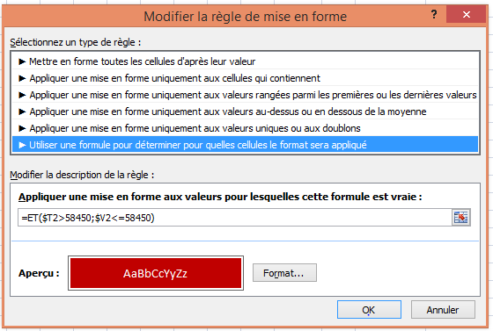

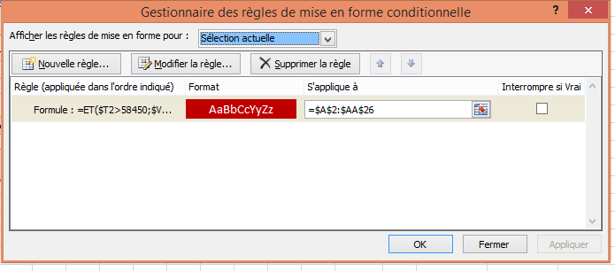

selectionner la plage de cellules sur laquelle doit s'appliquer la mise en forme conditionnelle

Faites un "copier/coller - collage spécial - format" de cette feuille à appliquer aux autres feuilles du classeur

